상품제안서
스피디 가정용 25W 2포트 PPS 초고속 분리형 충전기⑧(케이블 포함) | 상품코드: F25415

 |  |  |  |  |  |  | 02-412-0044 | www.easy1.co.kr
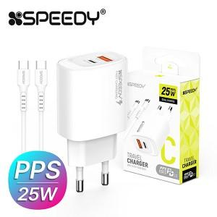

【상세/제작정보】

【인쇄/포장옵션】 | 레이저 / 포장지포장

【공급단가】 | 수량 | 100~ | 300~ | 500~ | 1,000~ | 3,000~
*VAT별도 | 단가 | 3,870원 | 3,810원 | 3,720원 | 3,620원 | 3,560원

【상품 URL】 | https://easy1.co.kr:443/src/goods_detail.php?gdno=25415

